TN_link
link1 | link2 | ca | ta0 | road_type
1 | 13 | 80 | 7 | 4 | 2 | 4.4210526316
1 | 14 | 80 | 3 | 2 | 3
2 | 3 | 80 | 9 | 2
2 | 15 | 100 | 4.5 | 1
3 | 4 | 80 | 4.5 | 2
3 | 16 | 100 | 3.5 | 4
4 | 17 | 100 | 4.25 | 1
5 | 6 | 80 | 4.5 | 2
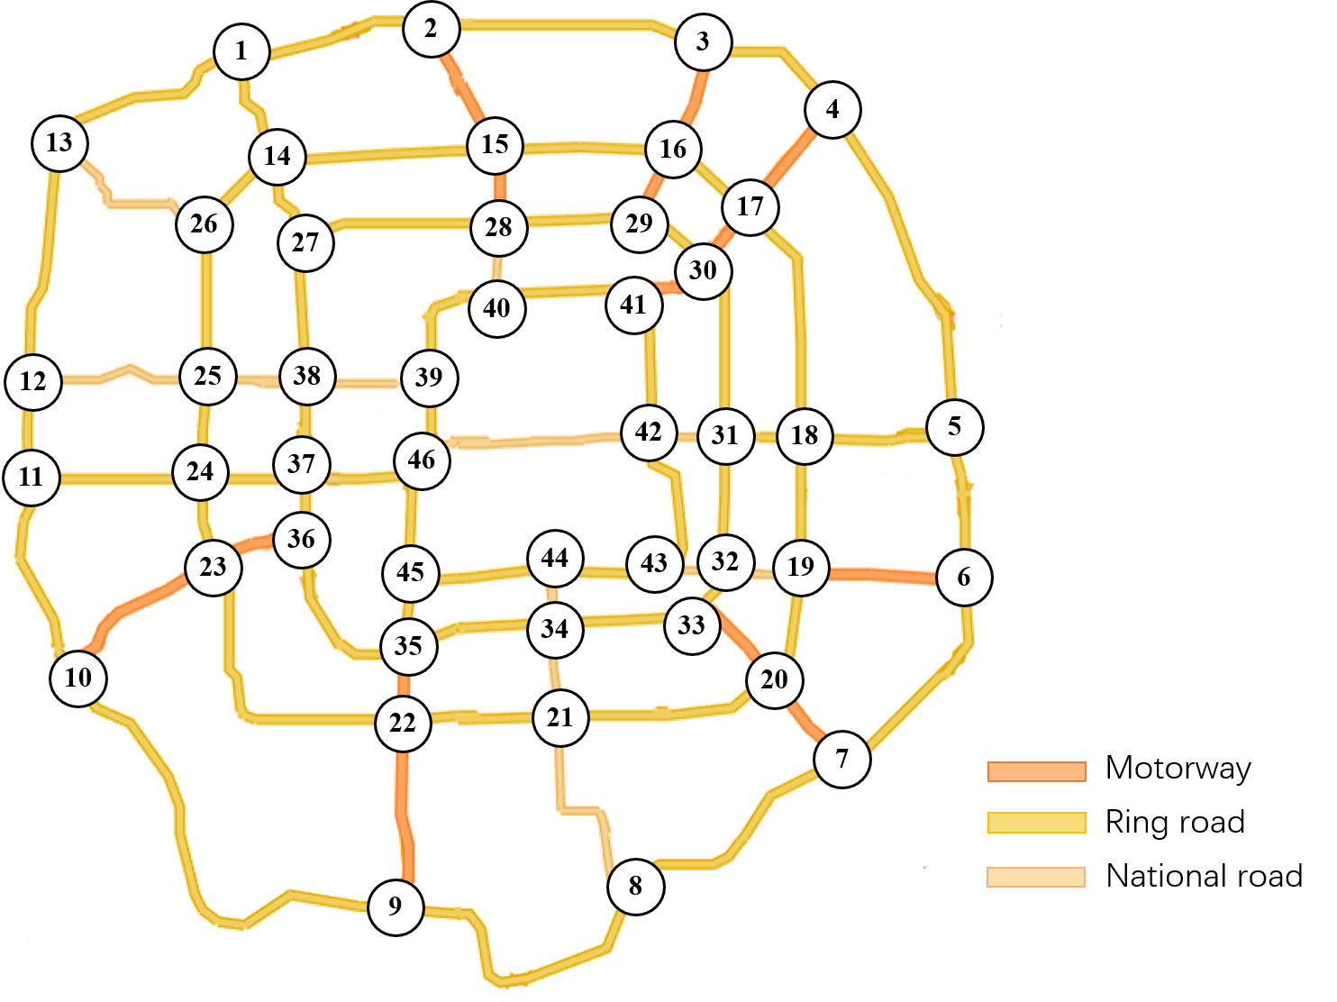
5 | 18 | 80 | 4 | 2
6 | 19 | 100 | 5 | 4
7 | 8 | 80 | 8.5 | 2
7 | 20 | 100 | 3.25 | 1
8 | 9 | 80 | 10 | 2
9 | 22 | 100 | 6 | 4
9 | 10 | 80 | 10.5 | 2
10 | 11 | 80 | 6 | 2
10 | 23 | 100 | 6 | 1
11 | 12 | 80 | 3.25 | 4
12 | 13 | 80 | 7.75 | 2
12 | 25 | 60 | 5.5 | 3
13 | 26 | 60 | 6 | 3
14 | 15 | 80 | 7 | 2
14 | 26 | 80 | 3 | 4
14 | 27 | 80 | 2.5 | 2
15 | 28 | 100 | 2.25 | 1
16 | 17 | 80 | 3 | 2
16 | 29 | 100 | 2.5 | 1
17 | 18 | 80 | 8 | 4
17 | 30 | 100 | 2.25 | 1
18 | 31 | 80 | 2.5 | 2
19 | 20 | 80 | 3.5 | 2
19 | 32 | 80 | 2.5 | 4
20 | 33 | 100 | 3 | 1
20 | 21 | 80 | 5 | 2
21 | 22 | 80 | 4.75 | 2
21 | 34 | 60 | 3 | 3
22 | 35 | 100 | 2.5 | 4
23 | 24 | 80 | 2.25 | 2
23 | 36 | 100 | 3 | 1
24 | 25 | 80 | 2.5 | 2
24 | 37 | 80 | 2.5 | 4
25 | 38 | 60 | 2 | 3
27 | 38 | 80 | 4.25 | 2
28 | 29 | 80 | 2.75 | 2
28 | 40 | 60 | 2.25 | 4
29 | 30 | 80 | 2.5 | 2
30 | 41 | 100 | 2.25 | 1
31 | 32 | 80 | 4.25 | 2
31 | 42 | 60 | 2 | 4
32 | 33 | 80 | 1.75 | 2
32 | 43 | 60 | 1.75 | 3
33 | 34 | 80 | 4.5 | 2
34 | 44 | 60 | 2 | 4
35 | 36 | 80 | 4.5 | 2
35 | 45 | 80 | 2.25 | 2
36 | 37 | 80 | 2.25 | 2
37 | 38 | 80 | 2.75 | 4
38 | 39 | 60 | 3 | 3
39 | 40 | 80 | 2.75 | 2
39 | 46 | 80 | 2 | 2
41 | 42 | 80 | 3.5 | 4
42 | 46 | 60 | 8 | 3
43 | 44 | 80 | 3 | 2
44 | 45 | 80 | 3.75 | 2
45 | 46 | 80 | 3.5 | 2
27 | 28 | 80 | 2 | 4
15 | 16 | 80 | 2.5 | 2
30 | 31 | 80 | 2.5 | 2
18 | 19 | 80 | 2 | 2
8 | 21 | 60 | 3.5 | 3
34 | 35 | 80 | 2.25 | 4
22 | 23 | 80 | 5 | 2
25 | 26 | 80 | 2.5 | 2
11 | 24 | 80 | 2.5 | 2
40 | 41 | 80 | 2 | 2
37 | 46 | 80 | 1.5 | 4
1 | 2 | 80 | 3 | 2
4 | 5 | 80 | 4 | 2
6 | 7 | 80 | 3 | 2
42 | 43 | 80 | 1.75 | 2

